Turnerinnen
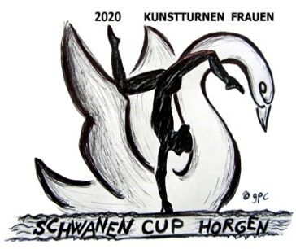
Schwanen-Cup Horgen
Kunstturnen Frauen
Datum und Ort | 21. / 22. März 2020 | Turnhalle Waldegg, Horgen
Veranstalter | Kunstturnerinnen Horgen
Anmeldung Turnerinnen

zuständiger Vereinsleiter
Adresse
e-mail:

Name | Vorname | Jahr-gang | Verein | Programm ankreuzen (x)
 |  |  |  | EP | P1 | P2 | P3 | P4 | P4 Amateur | P5 | P6 | OP

 | Total pro Kategorie |  |  | 0 | 0 | 0 | 0 | 0 | 0 | 0 | 0 | 0
 | Total Turnerinnen |  |  | 0
 | Startgeld pro Turnerin |  |  | 35.00
 | Total Startgeld |  |  | 0.00

 |  | Anmeldeschluss |  | 2019-12-14
 |  | Einzahlungsfrist |  | 2019-12-14

Anmeldungen an: | Josefine Bischofberger, Ebnetstrasse 53, Tel. 079 202 82 65
 | jobischofberger@bluewin.ch

Zahlung an: | Bank Zimmerberg AG, 8810 Horgen, PC-Konto: 30-38109-8
 | IBAN CH25 0682 4650 1753 0467 4

 | Damenriege TV Horgen
 | Kunstturnen
 | 8810 Horgen

Kampfrichter
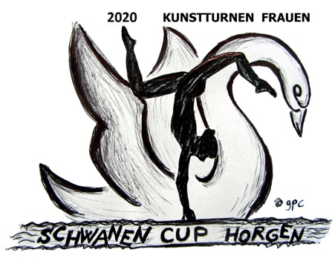
Schwanen-Cup Horgen
Kunstturnen Frauen
Datum und Ort | 21. / 22. März 2020 | Turnhalle Waldegg, Horgen
Veranstalter | Kunstturnerinnen Horgen
Anmeldung Kampfrichter

Um einen geregelten Wettkampf zu garantieren, ist pro 10 gemeldete Turnerinnen mindestens ein(e) Kampfrichter(in) zu melden.
Ansonsten wird pro Turnerin ein Kampfrichterspesengeld von CHF 10.00 erhoben.

zuständiger Vereinsleiter |  |  | Anmeldung an: | Josefine Bischofberger, Ebnetstrasse 53
Adresse |  |  |  | Tel. 079 202 82 65
e-mail: |  |  |  | jobischofberger@bluewin.ch

Name | Vorname | Telefon | e-mail | Kategorie | Bemerkung

Zahlung an: | Bank Zimmerberg AG, 8810 Horgen PC-Konto: 30-38109-8
 | IBAN CH25 0682 4650 1753 0467 4

 | Damenriege TV Horgen
 | Kunstturnen
 | 8810 Horgen

